Sheet1 (2)
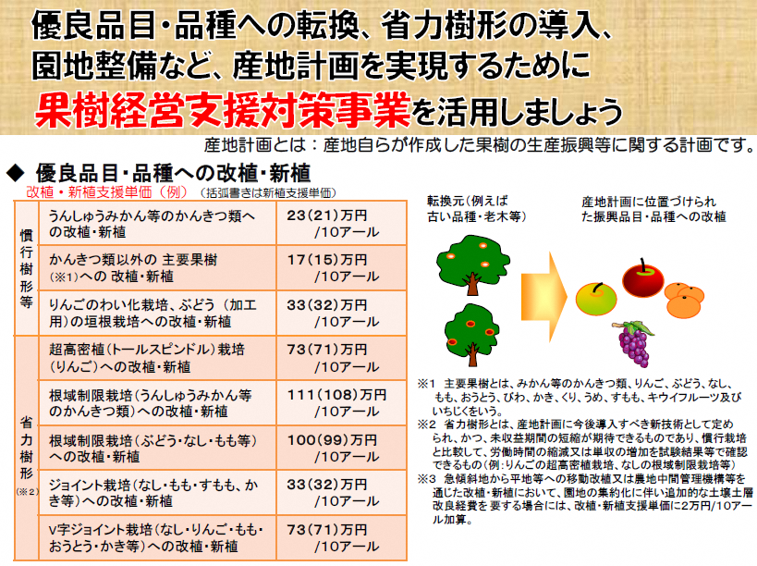
例えば、①果樹経営支援対策事業、➁果樹未収益期間支援事業を活用すると・・・
① 慣行樹形で栗への改植を実施 ⇒ １７万円／１０アール（新植の場合１５万円）
➁ 未収益期間支援 ⇒ ５.５万円／１０アール×改植・新植の翌年から４年分（最大） ＝２２万円／１０アール
①と②あわせて・・３９万円／１０アールの支援を受けられます！
※この支援事業は実施初年度のみ交付される事業となります。

事業の説明会を下記の日程で開催します。
★令和８年度果樹経営支援対策事業（１次）
【開催日】令和７年１２月１６日（火曜日）
【場 所】１０：００～ 第３営農センター会議室（山都町）
１４：００～ 本所大ホール（甲佐町・御船町・嘉島町・益城町）
お問い合わせは各営農センターへ
第１営農センター ０９６－２３４－１１５６
第２営農センター ０９６－２８６－９２５０
第３営農センター ０９６７－７３－１２５０

果樹経営支援対策事業（新植・改植）に伴う受付けと注文について
近年、苗木が不足していることもあり、苗木を確実に確保するため、委託受注の取り組みを行っております。それに伴い、 果樹経営支援対策事業の受付けにおいても、令和７年度より２次（９月）受付けは行っておらず、１次のみの受付けとしていますので、ご理解とご協力をお願い致します。
なお、果樹経営支援対策事業申込みに当たり、果樹苗木委託誓約書が必要となりますので併せて提出いただきます。
【受付け・注文書提出日、提出先】
・果樹苗木委託注文書【事業用】・果樹苗木委託誓約書提出日：令和８年１月２０日（火）まで 各営農センターへ提出
※事業説明会当日に苗木委託注文書及び事業申込み書類を配布します。

